상품제안서
도킹형 보조배터리 5000mAh | 상품코드: S42313

 |  |  |  |  |  |  | 02-713-8555 | www.synergygift.co.kr
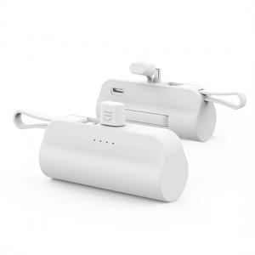 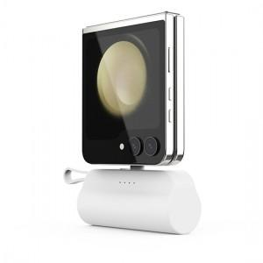 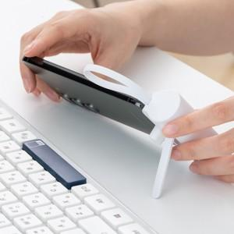

【상세/제작정보】

【인쇄/포장옵션】 | 레이저, 풀칼라 / 포장지포장

【공급단가】 | 수량 | 50~ | 100~ | 300~ | 1,000~ | 5,000~
*VAT별도 | 메인C+보조8핀 | 4,810원 | 4,550원 | 4,320원 | 4,210원 | 4,140원
 | 메인8핀+보조C | 4,810원 | 4,550원 | 4,320원 | 4,210원 | 4,140원

【상품 URL】 | https://www.synergygift.co.kr:443/src/goods_detail.php?gdno=42313

